Endr.logg
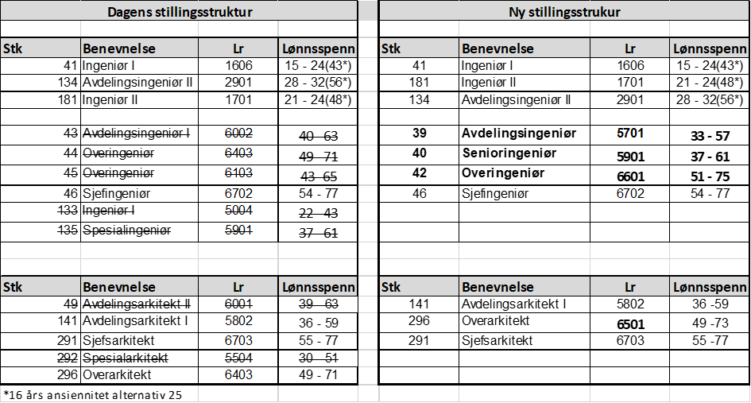
Endret ansiennitetsopprykk | Endret ansiennitetsopprykk

 | Lr | A0 | A1 | A2 | A3 | A4 | A5 | A6 | A7 | A8 | A9 | A10 | A11 | A12 | A13 | A14 | A15 | A16+
965 Lektor | 93001 | 37 | 37 | 38 | 38 | 39 | 39 | 40 | 40 | 41 | 41 | 42 | 42 | 43 | 44 | 44 | 45 | 47
 | Ny | 38 | 38 |  | 39

 | Lr | A0 | A1 | A2 | A3 | A4 | A5 | A6 | A7 | A8 | A9 | A10 | A11 | A12 | A13 | A14 | A15 | A16+
966 Lektor m/opprykk | 93101 | 38 | 38 | 39 | 39 | 40 | 40 | 41 | 41 | 42 | 43 | 44 | 44 | 45 | 46 | 46 | 47 | 49
 | Ny | 39 | 39 | 40 | 40 | 41 | 41

 | Ny stillingsstruktur ingeniører og arkitekter

